상품제안서
WATCHARGER 고속 무선충전 15W 스마트알람시계 | 상품코드: F25270

 |  |  |  |  |  |  | 02-412-0044 | www.easy1.co.kr
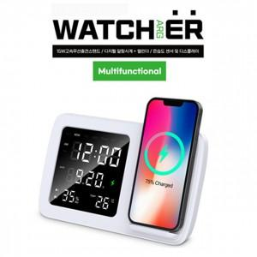

【상세/제작정보】 | 15W 고속 무선 충전 거치대 알람시계 캘린더 온습도 센서 및 디스플레이

【인쇄/포장옵션】 | 풀칼라 / 포장지포장

【공급단가】 | 수량 | 50~ | 100~ | 500~ | 1,000~ | 2,000~
*VAT별도 | 단가 | 20,010원 | 19,540원 | 19,230원 | 18,760원 | 18,450원

【상품 URL】 | http://www.easy1.co.kr/src/goods_detail.php?gdno=25270

